Personas
Nickname + drawing | Perfil
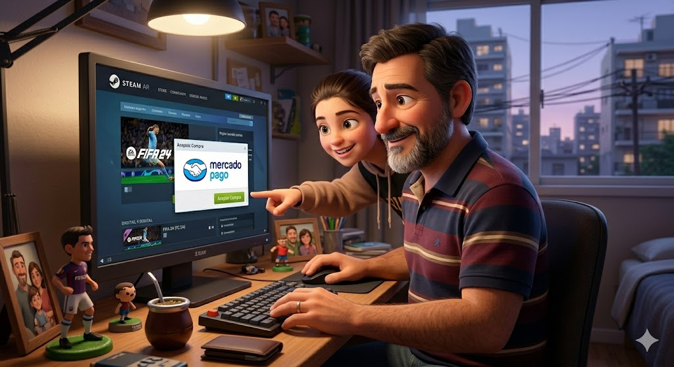 | -"Gamer Estudiante universitario" -22 años -Gamer de PC habitual -Vive en Argentina -Presupuesto limitado pero constante (aprovecha ofertas) -Nivel tecnológico alto

Comportamiento | Necesidades
-Descarga juegos desde distintas fuentes (tiendas, páginas, etc.) -Pierde tiempo buscando dónde comprar más barato -Tiene juegos desorganizados en su PC -Juega con amigos y usa Discord u otras apps para comunicarse -Aprovecha descuentos y promociones -Le gusta probar juegos nuevos frecuentemente | -Tener todos sus juegos en un solo lugar -Comprar de forma fácil y segura -Acceder rápidamente a sus juegos -Recibir ofertas personalizadas -Poder jugar con amigos fácilmente -No perder tiempo instalando/actualizando manualmente

Nickname + drawing | Perfil
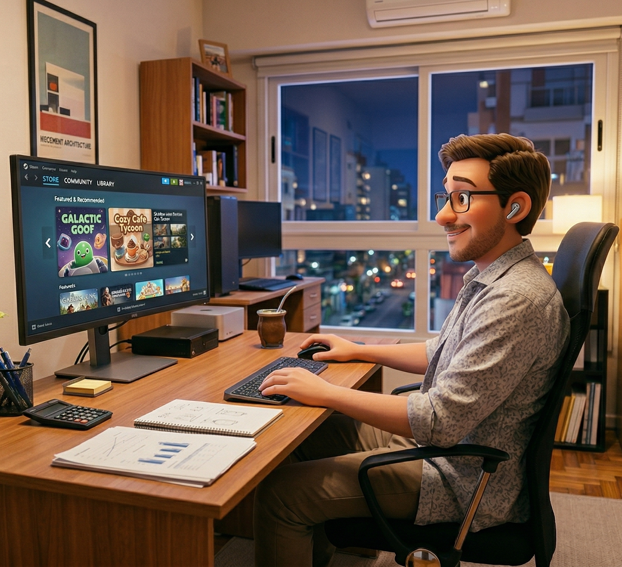 | -“Gamer casual” 🕹️⏱️ -35 años -Trabaja full-time (oficina o remoto) -Vive en Argentina -Tiene mayor poder adquisitivo que un estudiante -Poco tiempo libre -Nivel tecnológico medio-alto
Comportamiento | Necesidades
-Juega pocas horas a la semana -Prefiere juegos simples o relajados (single-player, casuales) -No quiere perder tiempo configurando cosas -Compra pocos juegos pero de forma impulsiva en ofertas -No le interesa demasiado la competencia online -Valora experiencias “plug & play” | -Comprar y jugar rápido, sin complicaciones -Instalación y updates automáticos -Recomendaciones simples (no miles de opciones) -Juegos optimizados (que funcionen sin problemas) -Experiencia sin fricción (abrir → jugar).

Nickname + drawing | Perfil
 | -"Padre comprador" -40-50 años -No necesariamente gamer -Compra juegos para su hijo/a (8–16 años) -Vive en Argentina -Nivel tecnológico medio (usa apps pero no es experto) -Sensible a precios, pero dispuesto a gastar en regalos
Comportamiento | Necesidades
-Compra juegos principalmente en fechas especiales (cumpleaños, Navidad, etc.) -Dedica poco tiempo a explorar, busca opciones rápidas y seguras -Se guía por recomendaciones, rankings o lo más vendido -Evita contenido inapropiado (violencia, lenguaje, etc.) -Prefiere procesos simples (pocos pasos, sin complicaciones técnicas) -No suele investigar en profundidad, confía en lo que ve primero | -Poder comprar juegos de forma rápida y sencilla (sin procesos complejos) -Tener garantía de contenido adecuado para la edad (filtros, clasificaciones claras) -Acceder a recomendaciones confiables (juegos populares, bien valorados) -Contar con métodos de pago seguros y conocidos

Nickname + drawing | Perfil
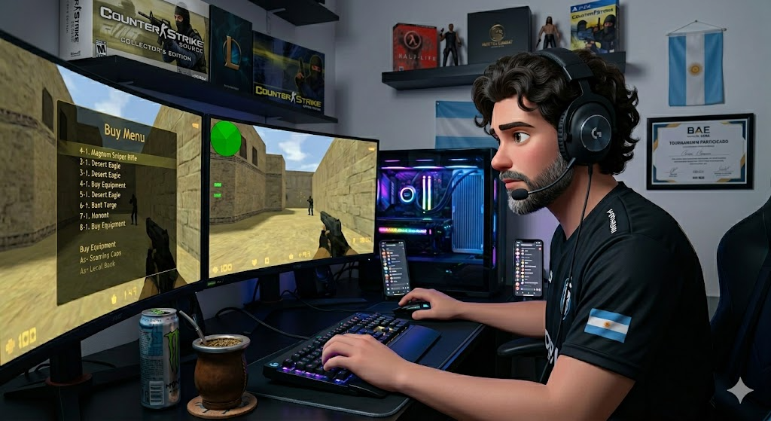 | -"Gamer competitivo online" -18-30 años -Gamer de PC o consola muy activo -Juega títulos online (FPS, MOBA, etc.) -Vive en Argentina -Gasta en juegos y también en contenido extra (skins, battle pass) -Nivel tecnológico alto -Busca rendimiento, comunidad y novedades constantes
Comportamiento | Necesidades
-Juega muchas horas a la semana, de forma constante -Prioriza juegos multiplayer y competitivos -Está atento a tendencias, parches y actualizaciones -Suele comprar contenido adicional (skins, pases, DLCs) -Interactúa con comunidades, amigos o equipos -Busca mejorar rendimiento y progresar (rankings, stats) | -Acceder rápidamente a juegos populares y competitivos del momento -Tener información clara sobre actualizaciones, eventos y novedades -Poder conectarse con otros jugadores (comunidad, amigos, rankings) -Acceso a contenido adicional (skins, expansiones, battle pass)

Nickname + drawing | Perfil
 | - "Desarrolladora Indie" - Trabaja de forma independiente o en equipo chico - Usa motores como Unity o Unreal - Publica sus propios juegos - Conoce plataformas como Steam pero le cuesta destacarse
Comportamiento | Necesidades
- Itera rápido (sube versiones frecuentes) - Busca feedback en comunidades (Discord, Reddit, etc.) - Consume contenido de otros indies - Está atenta a reviews y métricas - Tiene recursos limitados | - Publicación simple y rápida - Visibilidad (algoritmos, destacados, comunidad) - Métricas básicas (descargas, retención, reviews) - Canal directo con jugadores - Bajos costos/comisiones

Nickname + drawing | Perfil
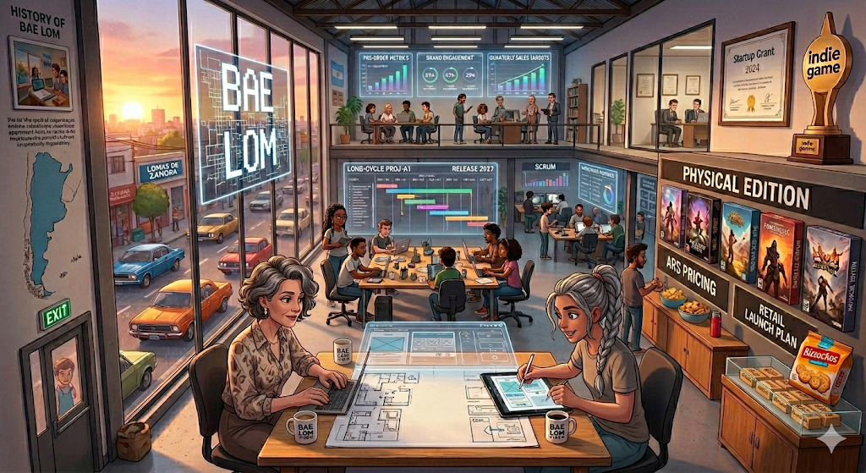 | - "Desarrolladora de Estudio (AA/AAA)" - Empresa mediana/grande de desarrollo de videojuegos - Cuenta con múltiples equipos: desarrollo, QA, marketing, producto - Maneja presupuestos altos y ciclos de desarrollo largos - Tiene objetivos claros de negocio (ventas, engagement, posicionamiento de marca) - Depende de versiones fisicas
Comportamiento | Necesidades
- Planifica lanzamientos (roadmaps, fechas) - Coordina con marketing y campañas - Analiza métricas de negocio - Maneja múltiples versiones (testing, producción) - Busca maximizar revenue | - Herramientas avanzadas de publicación (versionado, staging) - Integración con marketing/promociones - Analíticas avanzadas (ventas, conversión, cohortes) - Control sobre precios y descuentos - Estabilidad y escalabilidad de la plataforma

